Sheet1
OOD |  |  |  | １１.プログラム機能設計書 |  |  |  |  |  |  |  |  |  |  |  |  |  |  |  |  |  |  |  |  |  | 4/14
システム名： Web e-ラーニング |  |  |  |  |  |  |  | 機能名： 科目選択（機能ID:U008） |  |  |  |  |  |  |  |  |  |  |  |  |  | 作成日： 2013/1１/１３ |  |  |  | 作成者： 佐藤央和

 | 【１－１．概要説明】
 |  |  | ・一般ユーザがログイン後、科目選択として表示する。

 | 【１－２．画面レイアウト定義】

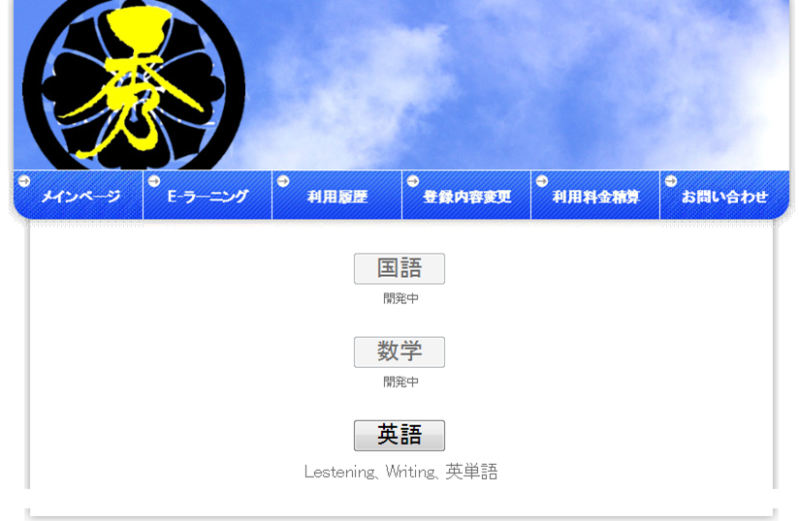

（１）

共通メニュー
（共通メニューのプログラム機能設計書参照）

（２）

（３）

 | 【１－３．画面項目定義】
 |  | 番号 | 項目名 |  | 項目名（英字） | 属性 |  | 型 |  | 桁数 (Byte) | I/O | 必須チェック | 入力制限 |  |  |  | 表示形式 （編集仕様） | DBアクセス | 対応テーブルカラム |  | 詳細
 |  |  |  |  |  |  |  |  |  |  |  |  | かな | カタカナ | 英字 | 数値
 |  | (1) | 国語 |  | kokugo | link button |  | - |  | - | - | - | - | - | - | - | - | - | - |  | 国語のページにとぶ
 |  | (2) | 数学 |  | sugaku | link button |  | - |  | - | - | - | - | - | - | - | - | - | - |  | 数学のページにとぶ
 |  | (3) | 英語 |  | eigo | link bottun |  | - |  | - | - | - | - | - | - | - | - | - | - |  | 英語のページにとぶ

 | 【１－４．入力パラメータ】
 |  | なし。

 | 【１－５．イベント詳細定義】
 |  |  |  |  |  |  |  |  |  |  |  |  |  |  |  |  |  |  |  | ＰＴ実施結果記入欄
 |  | № | イベント／条件 |  |  | 処理内容 |  |  |  |  |  |  |  |  |  |  |  |  |  | 実施日 |  |  | 結果 | 実施日 | 結果 | 実施日 | 結果
 |  | 1 | 国語押下時 |  |  | 【画面遷移】
 |  |  |  |  |  |  | ①URL
 |  |  |  |  |  |  |  |  | 1次開発が終了後、開発予定
 |  |  |  |  |  |  | ②遷移先
 |  |  |  |  |  |  |  |  | 1次開発が終了後、開発予定
 |  |  |  |  |  |  | ③パラメータ
 |  |  |  |  |  |  |  |  | 1次開発が終了後、開発予定

 |  | 2 | 数学押下時 |  |  | 【画面遷移】
 |  |  |  |  |  |  | ①URL
 |  |  |  |  |  |  |  |  | 1次開発が終了後、開発予定
 |  |  |  |  |  |  | ②遷移先
 |  |  |  |  |  |  |  |  | 1次開発が終了後、開発予定
 |  |  |  |  |  |  | ③パラメータ
 |  |  |  |  |  |  |  |  | 1次開発が終了後、開発予定

 |  | 3 | 英語押下時 |  |  | 【画面遷移】
 |  |  |  |  |  |  | ①URL
 |  |  |  |  |  |  |  |  | /eigo
 |  |  |  |  |  |  | ②遷移先
 |  |  |  |  |  |  |  |  | U103（英語画面）
 |  |  |  |  |  |  | ③パラメータ
 |  |  |  |  |  |  |  |  | 英語画面の、画面設計書のインタフェースを参照。

 | 【１－６．DBアクセス】
 |  | なし。

